Top画面
画面名 | ユ－ザー管理画面 | 作成日 | 2020-08-11 | 作成者 | 村田
 |  | 更新日 |  | 更新者
⑩
⑪
No. | 名称 | 説明 | 要素 | 属性
1 | 抽出： | テキスト | p
2 | (テキストボックス) | 検索欄 | input | text
④
3 | (セレクトボックス) | ソート一覧 | select

①
②
4 | 編集 | 編集画面へのリンク | button
抽出：
編集
5 | テーブル |  | table
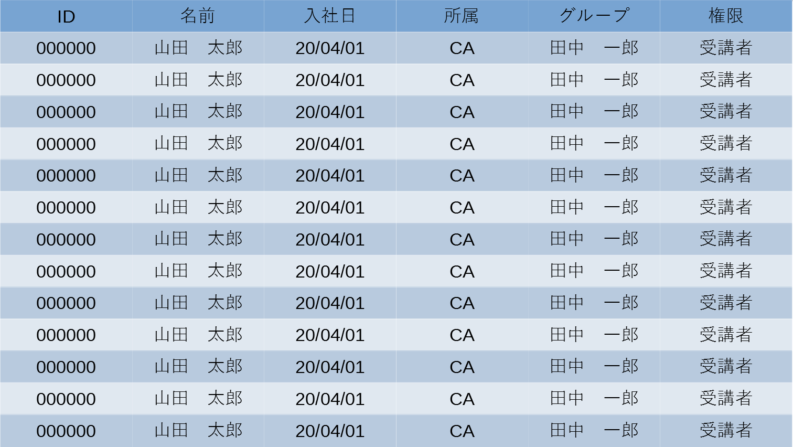
⑦
③
▼
▼
▼
▼
▼
▼
⑥
6 |  |  | thead
7 |  |  | th
⑨
8 |  |  | tbody
9 |  |  | td

⑤
⑧

